Лист1
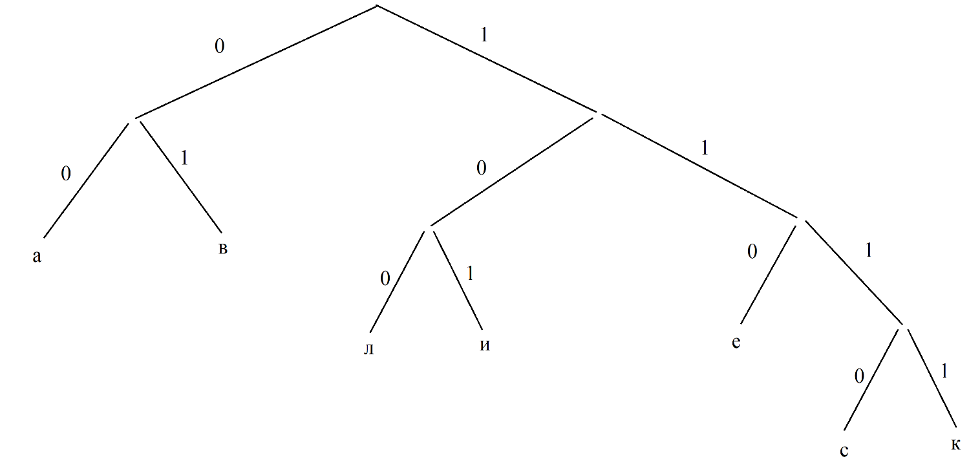
Задание 1

а | в | л | и | е | с | к
0.3 | 0.2 | 0.15 | 0.1 | 0.1 | 0.08 | 0.07

 | е | с | к |  |  | Символы | Коды
 | 0.1 | 0.08 | 0.07 |  |  | а | 00
 |  |  |  |  |  | в | 01
 |  |  |  |  |  | е | 110
 |  |  |  |  |  | и | 101
 |  |  |  |  |  | к | 1111
 |  |  |  |  |  | л | 100
 |  |  |  |  |  | с | 1110

Задание 2
 |  |  |  |  |  |  |  |  |  |  |  |  |  |  |  |  |  | буквы | вероятности | символы кода
а1 | 0.2 |  |  | 0.2 | 1 |  |  |  |  |  |  |  |  |  |  |  |  |  |  | 1 | 2 | 3 | 4 | код
а2 | 0.2 |  |  |  |  | 0.4 |  |  |  |  |  |  |  |  |  |  |  | а1 | 0.2 | 0 | 0 |  |  | 00
а3 | 0.19 |  |  | 0.2 |  |  |  |  |  |  |  |  |  |  |  |  |  | а2 | 0.2 |  | 1 |  |  | 01
а4 | 0.12 |  |  |  | 0 |  |  |  |  |  |  |  |  |  |  |  |  | а3 | 0.19 | 1 | 0 | 0 |  | 100
а5 | 0.11 |  |  | 0.19 |  | 1 |  |  |  |  |  |  |  |  |  |  |  | а4 | 0.12 |  |  | 1 |  | 101
а6 | 0.09 |  |  |  |  |  |  |  |  |  |  |  |  |  |  |  |  | а5 | 0.11 |  | 1 | 0 |  | 110
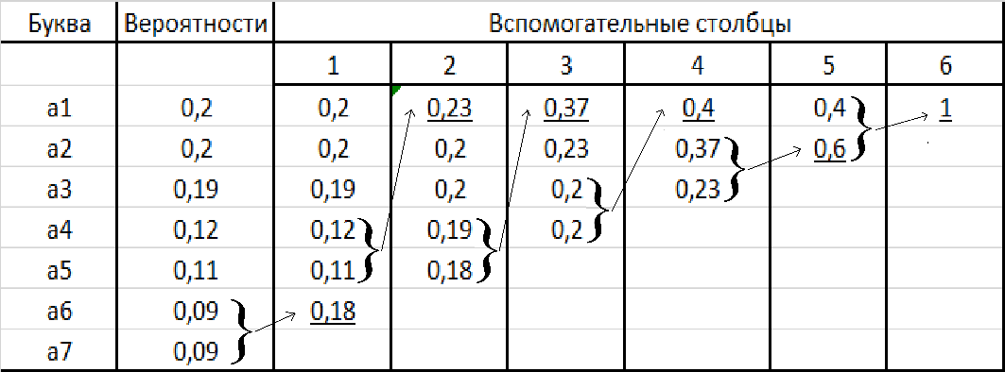
а7 | 0.09 |  |  | 0.12 |  |  |  |  |  |  |  |  |  |  |  |  |  | а6 | 0.09 |  |  | 1 | 0 | 1110
 |  |  |  |  |  | 0.23 |  |  |  |  |  |  |  |  |  |  |  | а7 | 0.09 |  |  |  | 1 | 1111
 |  |  |  | 0.11 |  | 0 |  |  |  | 0.6
 |  |  |  |  |  |  |  | 0.37
 |  |  |  | 0.09 | 1 |  |  | 1
 |  |  |  |  |  | 0.18 |  |  |  |  |  |  |  |  |  |  |  | буквы | вероятности | символы кода
 |  |  |  | 0.09 |  | 0 |  |  |  |  |  |  |  |  |  |  |  |  |  | 1 | 2 | 3 | 4 | код
 |  |  |  |  | 0 |  |  |  |  |  |  |  |  |  |  |  |  | а1 | 0.2 | 0 | 0 |  |  | 00
 |  |  |  |  |  |  |  |  |  |  |  |  |  |  |  |  |  | а2 | 0.2 |  | 1 |  |  | 01
 |  |  |  |  |  |  |  |  |  |  |  |  |  |  |  |  |  | а3 | 0.19 | 1 | 0 | 0 |  | 100
 |  |  | Буква | Вероятности | Вспомогательные столбцы |  |  |  |  |  |  | Код |  |  |  |  |  | а4 | 0.12 |  |  | 1 |  | 101
 |  |  |  |  | 1 | 2 | 3 | 4 | 5 | 6 |  | 1 | 2 | 3 | 4 | 5 | 6 | а5 | 0.11 |  | 1 | 0 |  | 110
 |  |  | а1 | 0.2 | 0.2 | 0.23 | 0.37 | 0.4 | 0.4 | 1 | а1 |  |  |  |  | 1 |  | а6 | 0.09 |  |  | 1 | 0 | 1110
 |  |  | а2 | 0.2 | 0.2 | 0.2 | 0.23 | 0.37 | 0.6 |  | а2 |  |  |  |  | 0 |  | а7 | 0.09 |  |  |  | 1 | 1111 | а1 | а2 | а3 | а4 | а5 | а6 | а7
 |  |  | а3 | 0.19 | 0.19 | 0.2 | 0.2 | 0.23 |  |  | а3 |  |  |  |  |  |  |  |  |  |  |  |  |  | 0.2 | 0.2 | 0.19 | 0.12 | 0.11 | 0.09 | 0.09
 |  |  | а4 | 0.12 | 0.12 | 0.19 | 0.2 |  |  |  | а4
 |  |  | а5 | 0.11 | 0.11 | 0.18 |  |  |  |  | а5
 |  |  | а6 | 0.09 | 0.18 |  |  |  |  |  | а6
 |  |  | а7 | 0.09 |  |  |  |  |  |  | а7

 |  |  |  |  |  |  |  |  |  |  |  |  |  |  |  |  |  |  |  |  |  |  |  |  |  | буква | код
 |  |  |  |  |  |  |  |  |  |  |  |  |  |  |  |  |  |  |  |  |  |  |  |  |  | а1 | 00
 |  |  |  |  |  |  |  |  |  |  |  |  |  |  |  |  |  |  |  |  |  |  |  |  |  | а2 | 01
 |  |  |  |  |  |  |  |  |  |  |  |  |  |  |  |  |  |  |  |  |  |  |  |  |  | а3 | 100
 |  |  |  |  |  |  |  |  |  |  |  |  |  |  |  |  |  |  |  |  |  |  |  |  |  | а4 | 101
 |  |  |  |  |  |  |  |  |  |  |  |  |  |  |  |  |  |  |  |  |  |  |  |  |  | а5 | 110
 |  |  |  |  |  |  |  |  |  |  |  |  |  |  |  |  |  |  |  |  |  |  |  |  |  | а6 | 1110
 |  |  |  |  |  |  |  |  |  |  |  |  |  |  |  |  |  |  |  |  |  |  |  |  |  | а7 | 1111

